PL001
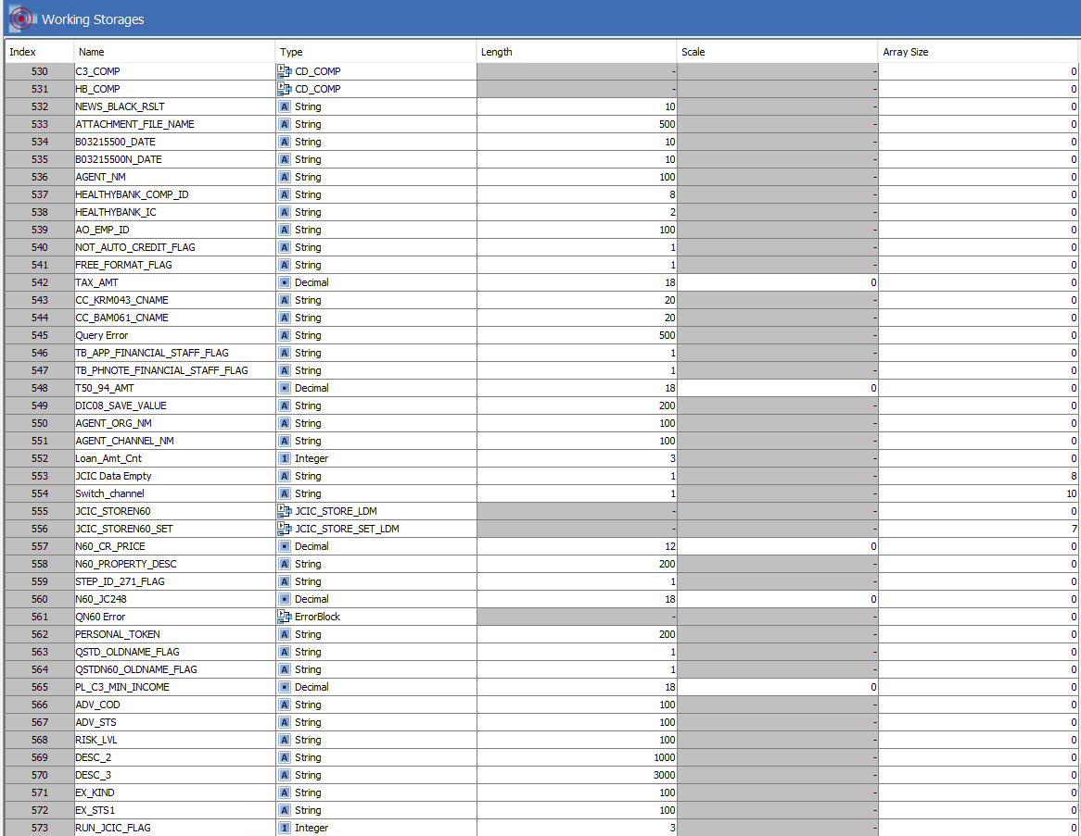
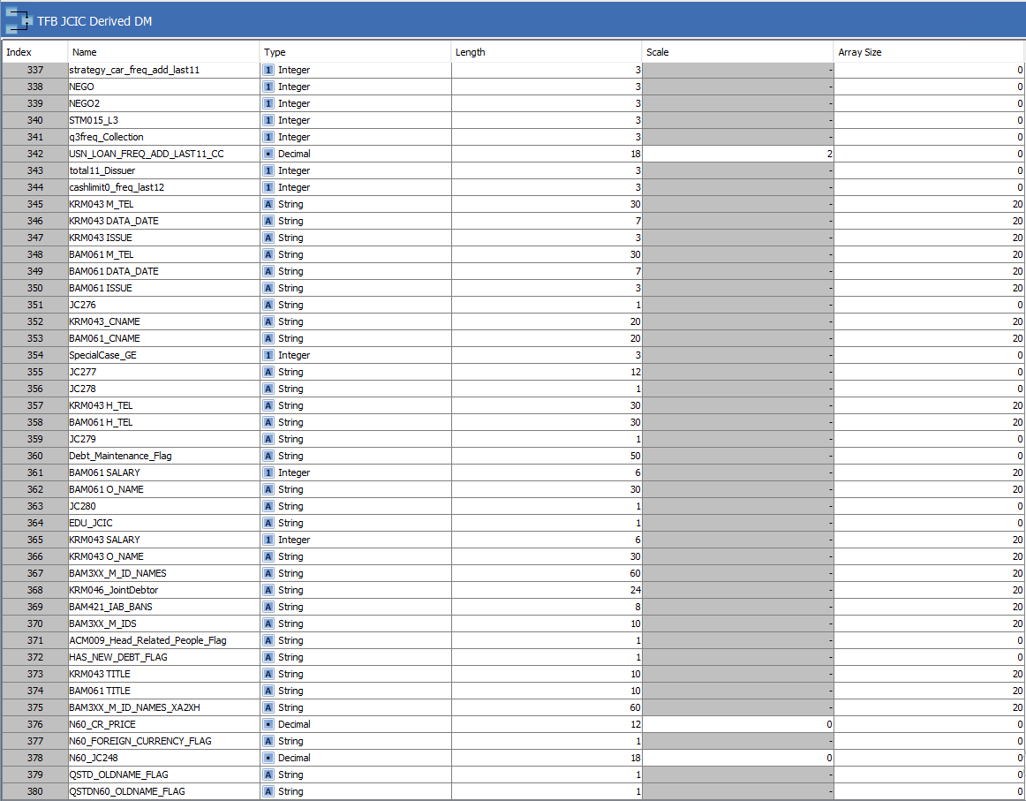
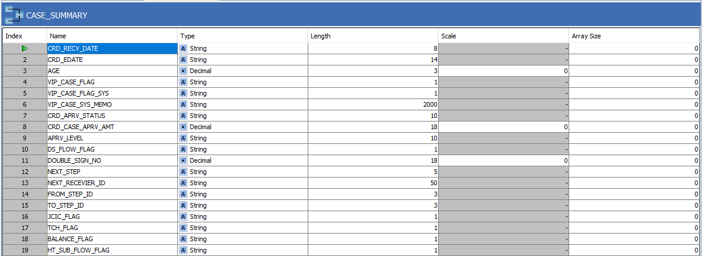
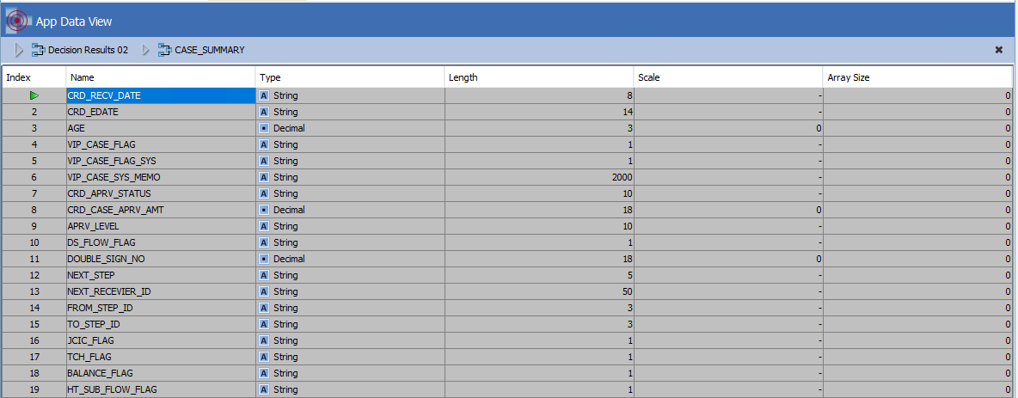
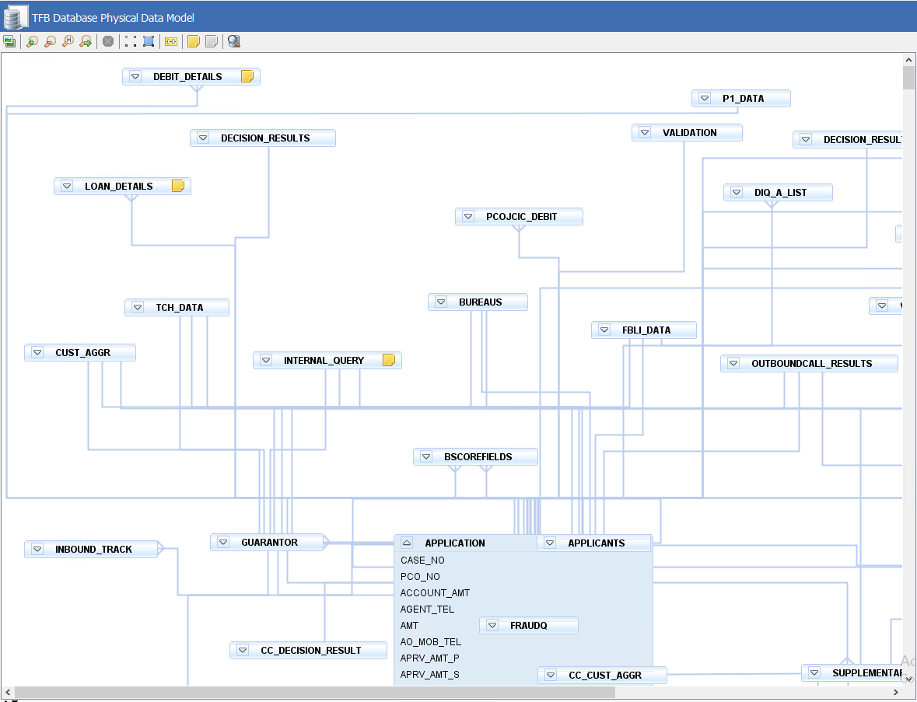
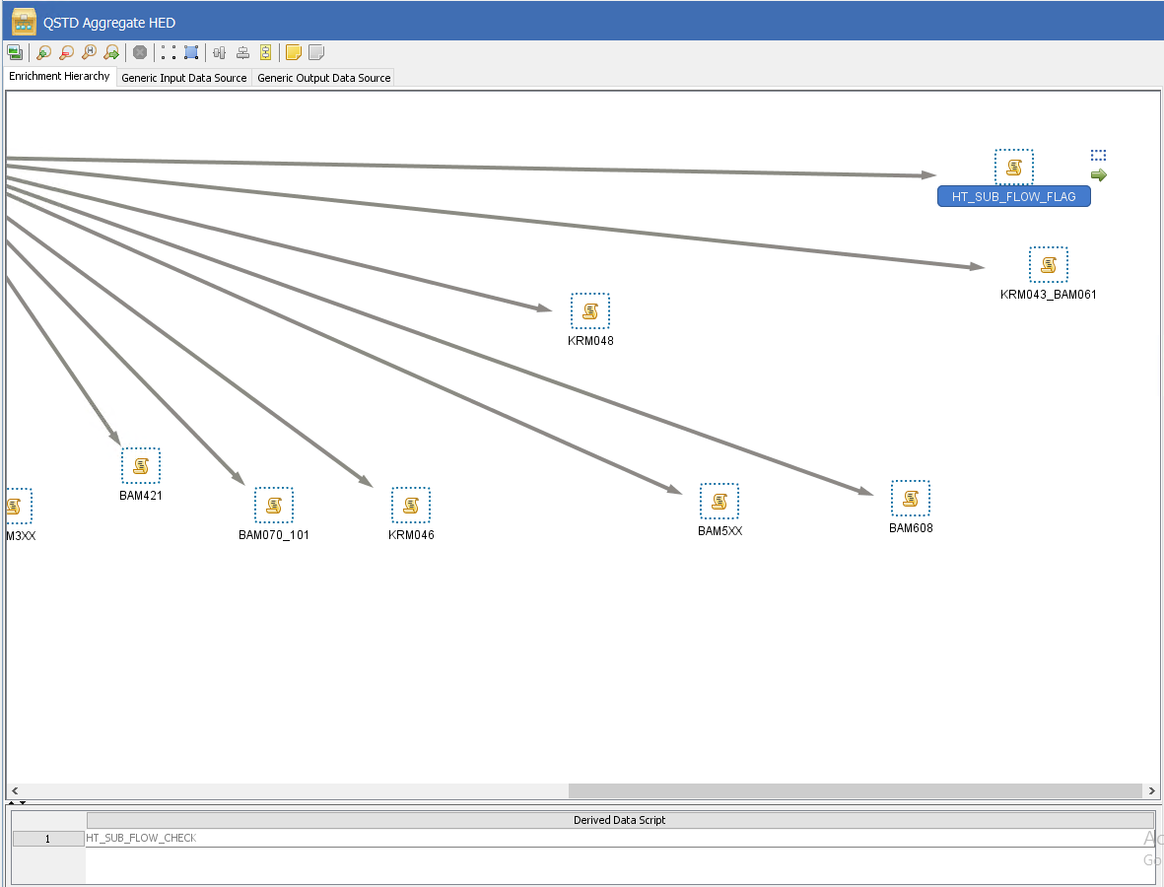
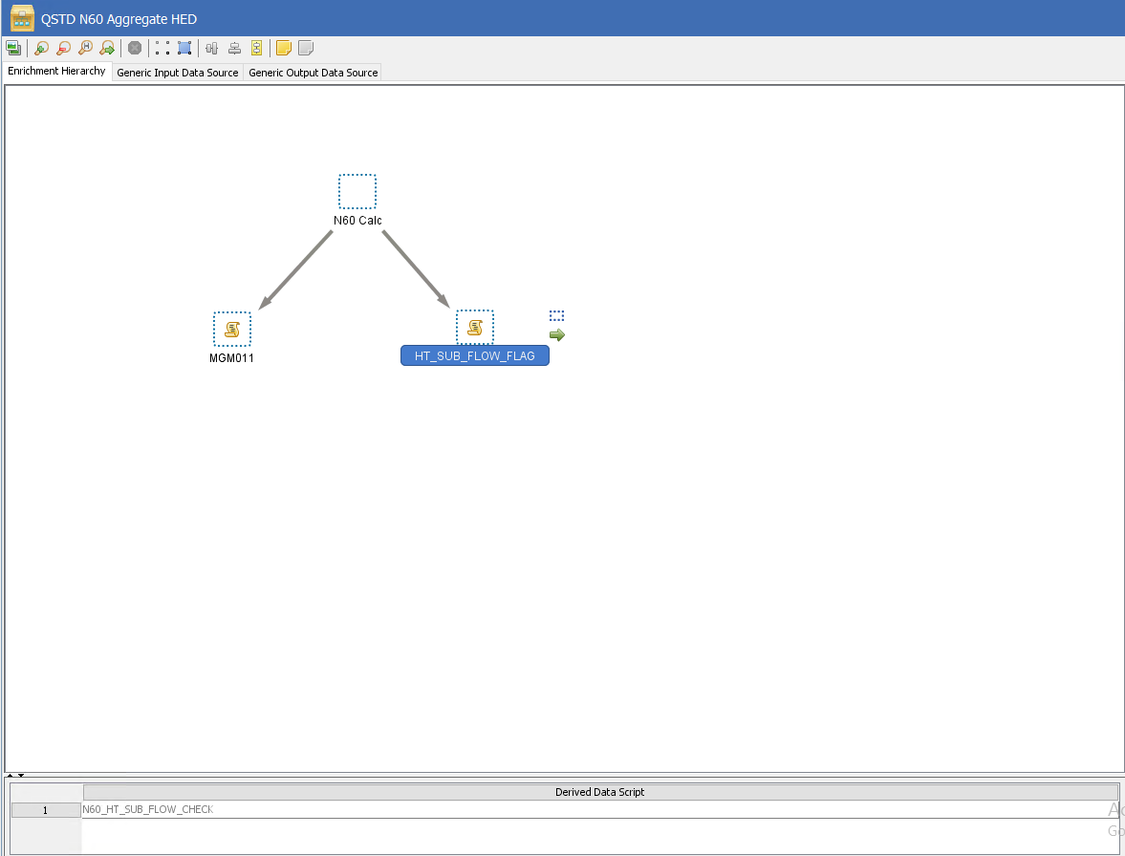
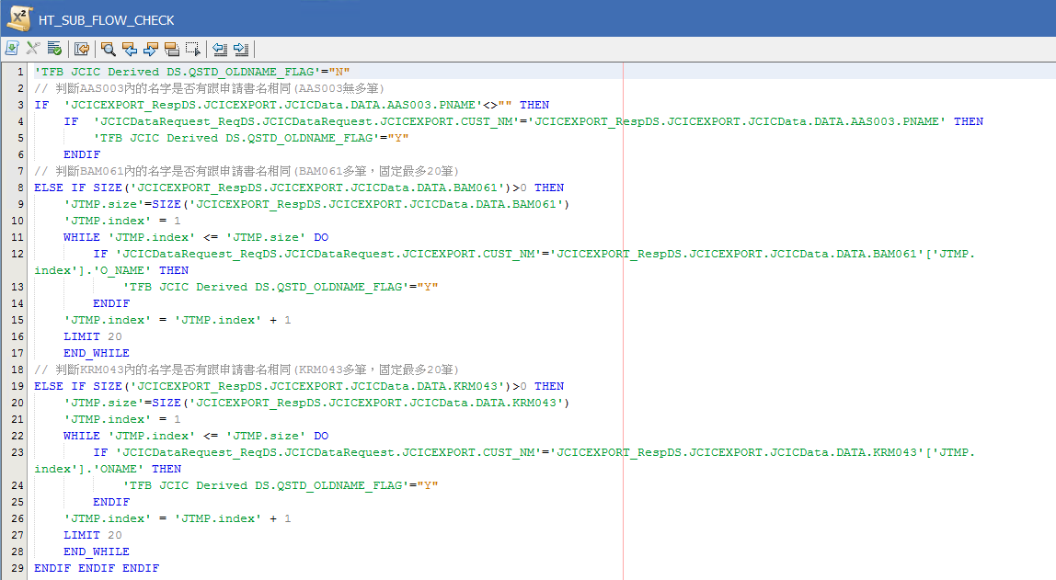
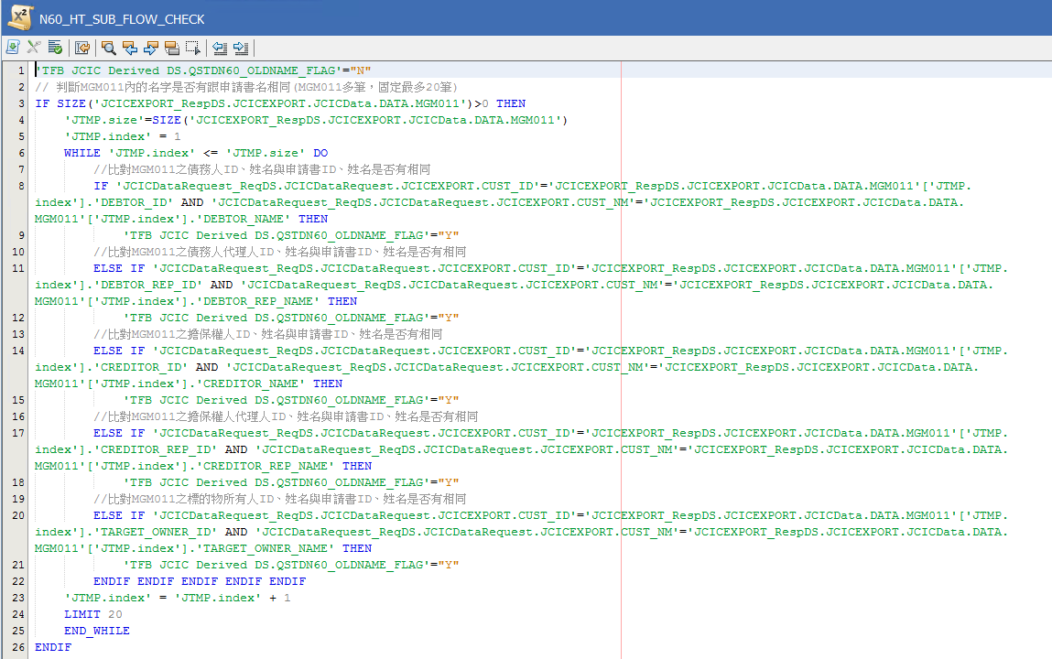
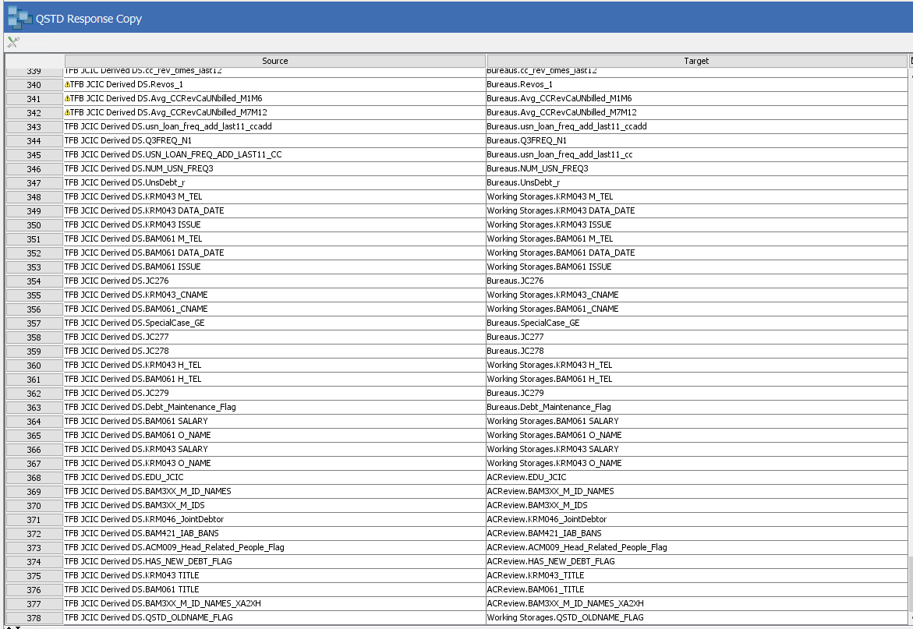
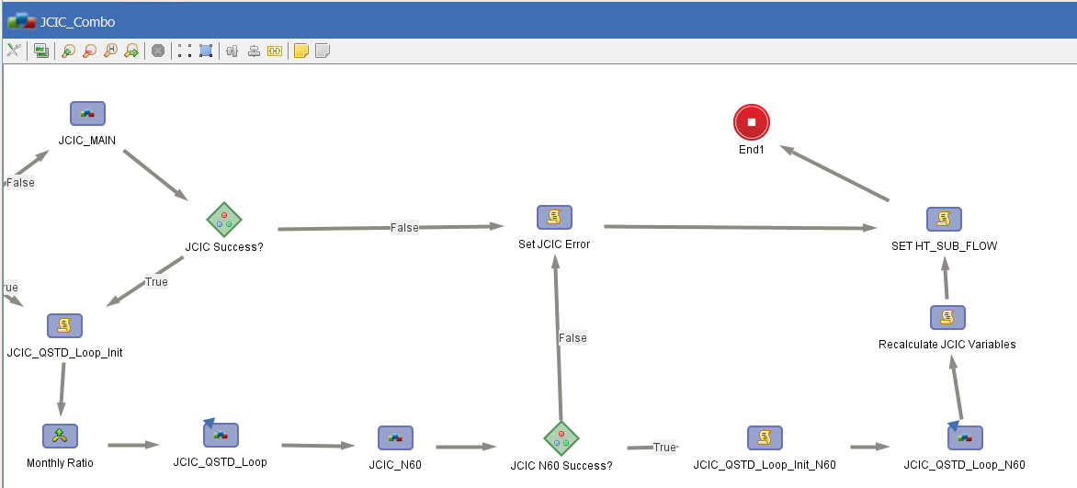
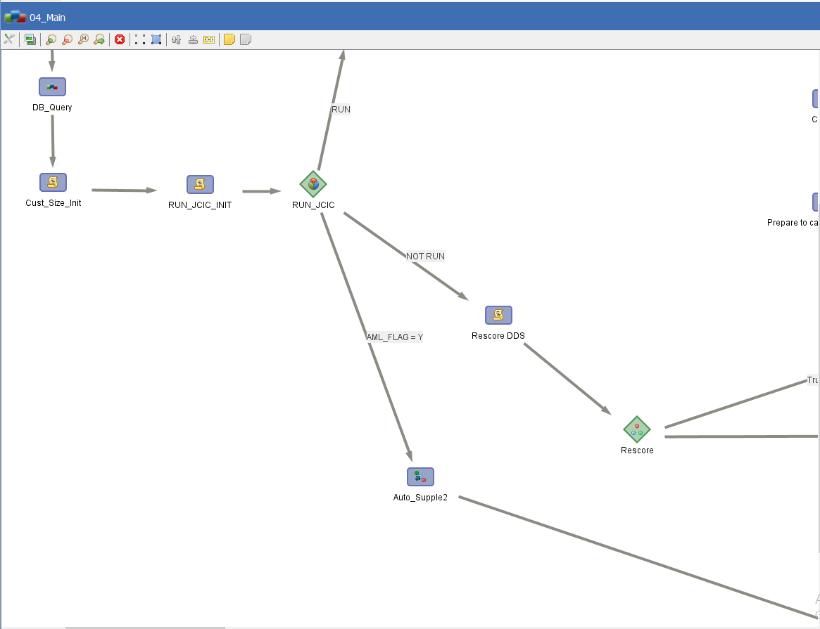
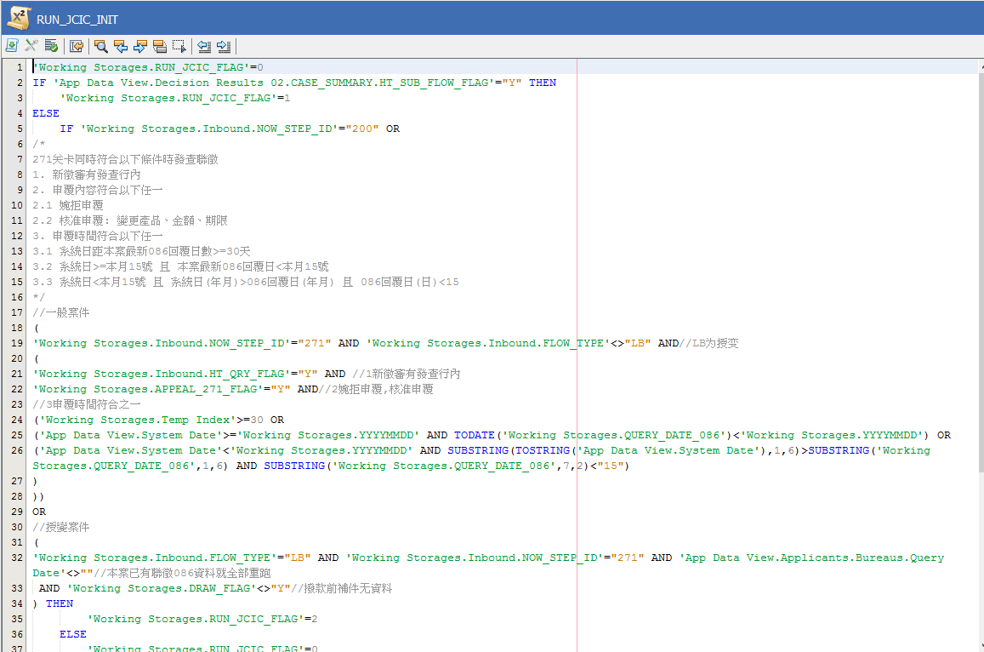
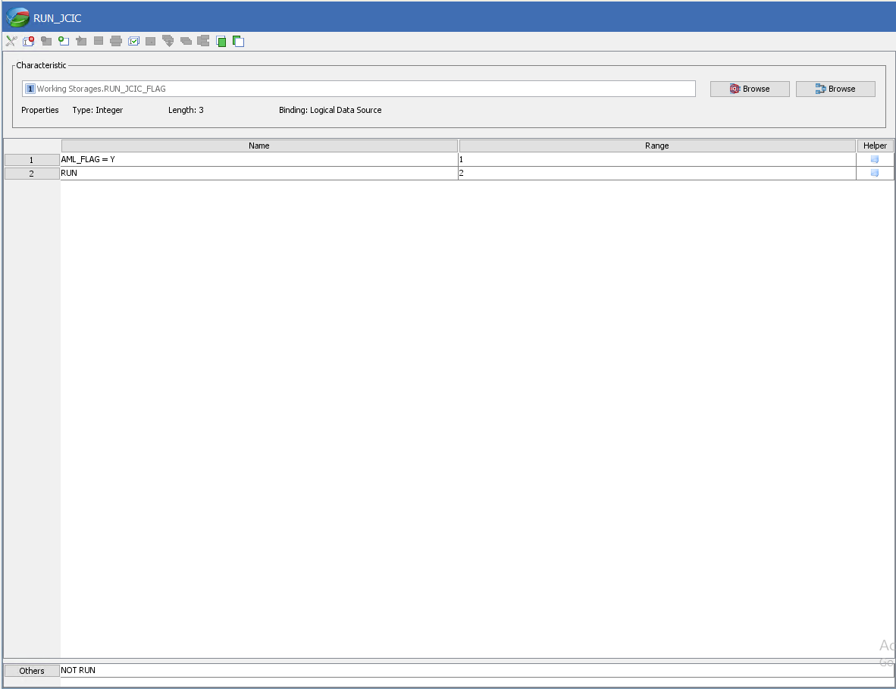
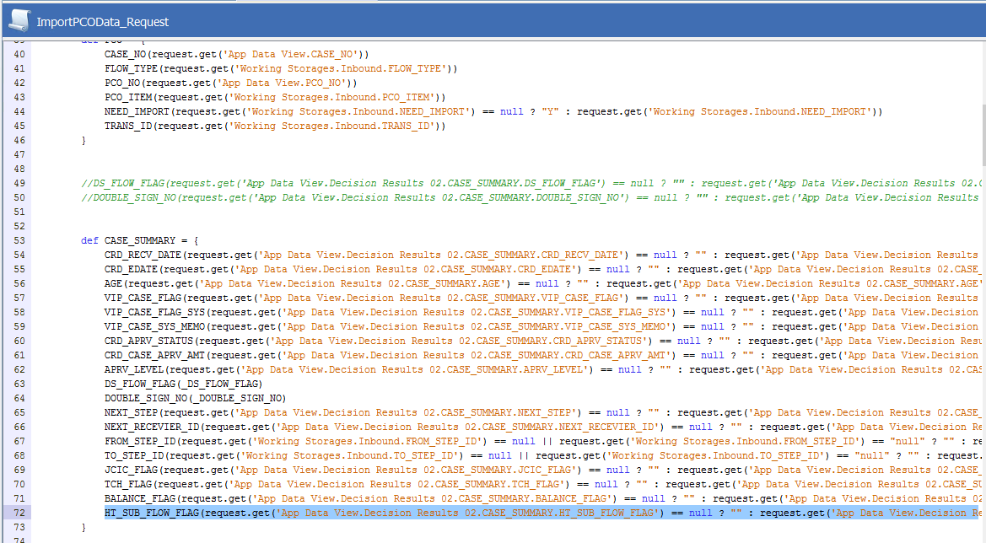
回過版清單
需求項目： | 需求四:AML姓名檢核
主流程： | JCIC_QSTD_Loop_Prepare、JCIC_QSTD_Loop_Prepare_N60、JCIC_Combo、SET HT_SUB_FLOW、04_main、RUN_JCIC_INIT、RUN_JCIC、RESET_HT_SUB_FLOW_FLAG
Connectivity： | ImportPCOData_Request
Enrichment： | QSTD Request Copy、QSTD Response Copy、QSTD Response Copy N60、QSTD Aggregate HED、QSTD N60 Aggregate HED、HT_SUB_FLOW_CHECK、N60_HT_SUB_FLOW_CHECK
策略邏輯：
欄位變更(含暫存欄位)： | Working Storages、TFB JCIC Derived DM、JCICEXPORT、CASE_SUMMARY、App Data View、TFB Database Physical Data Model
說明：

PL002
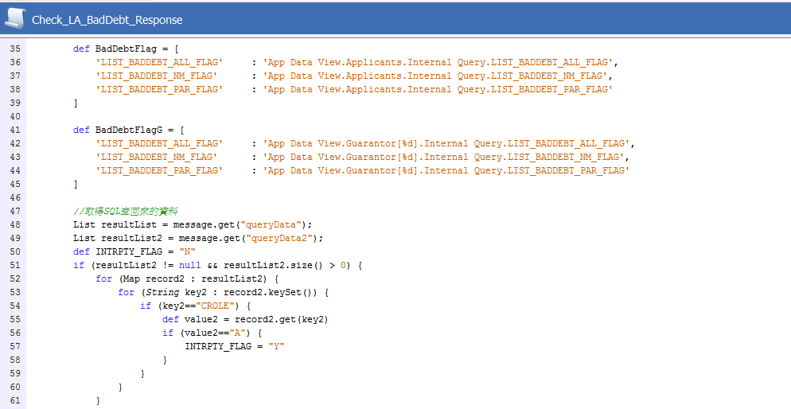
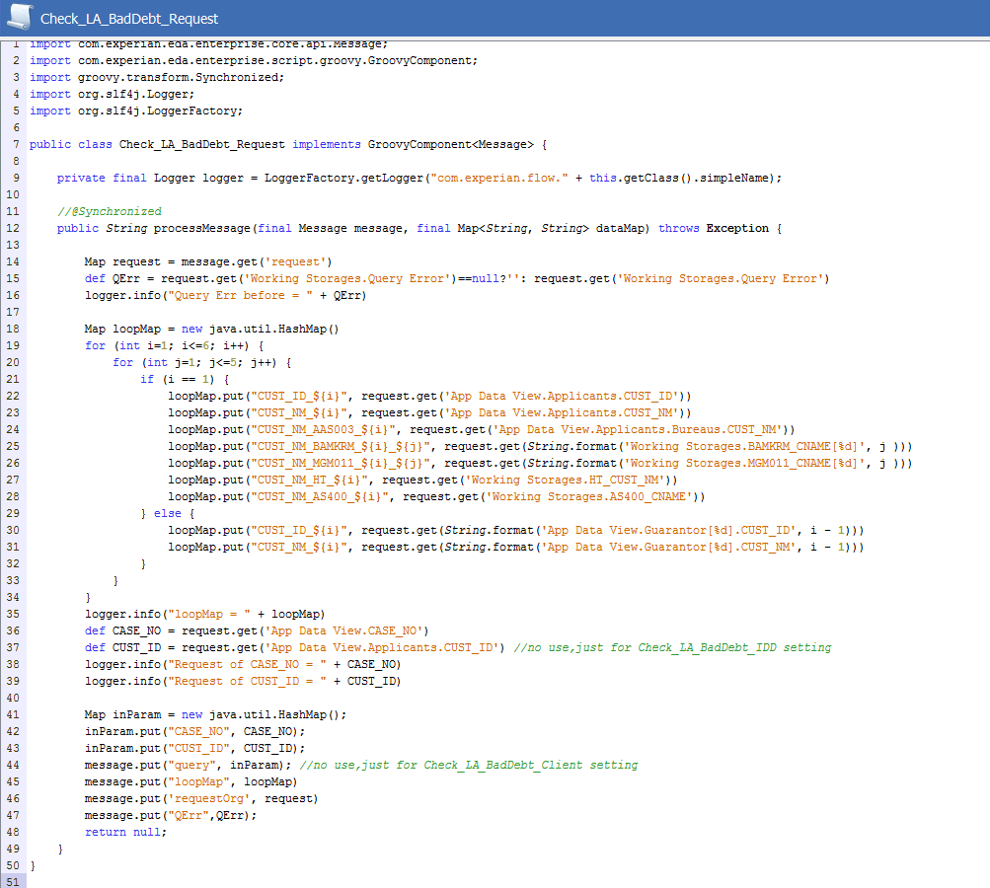
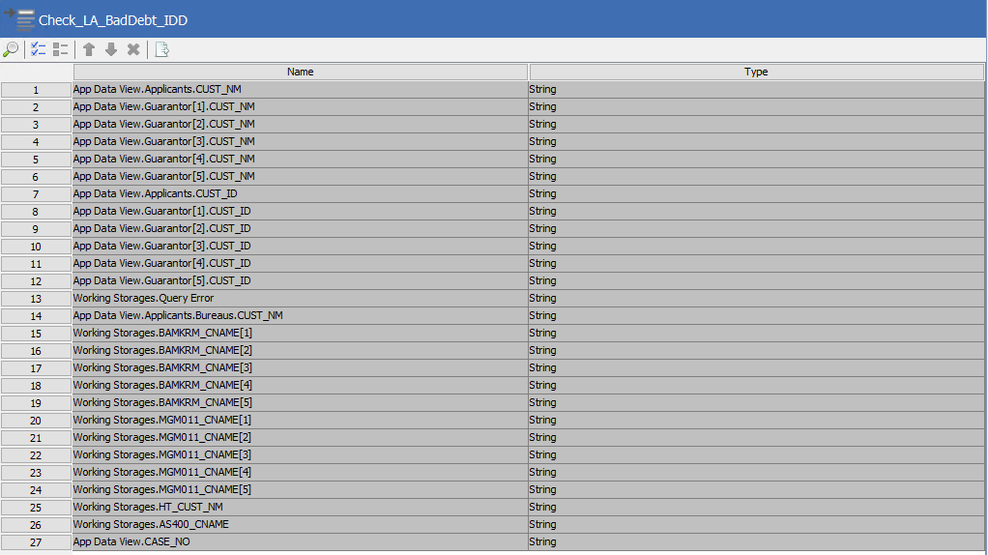
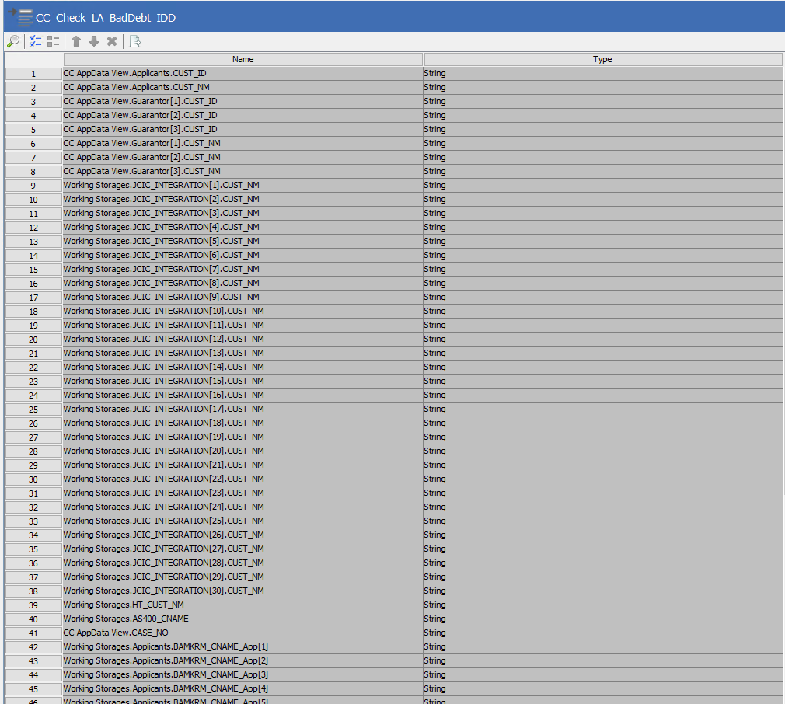
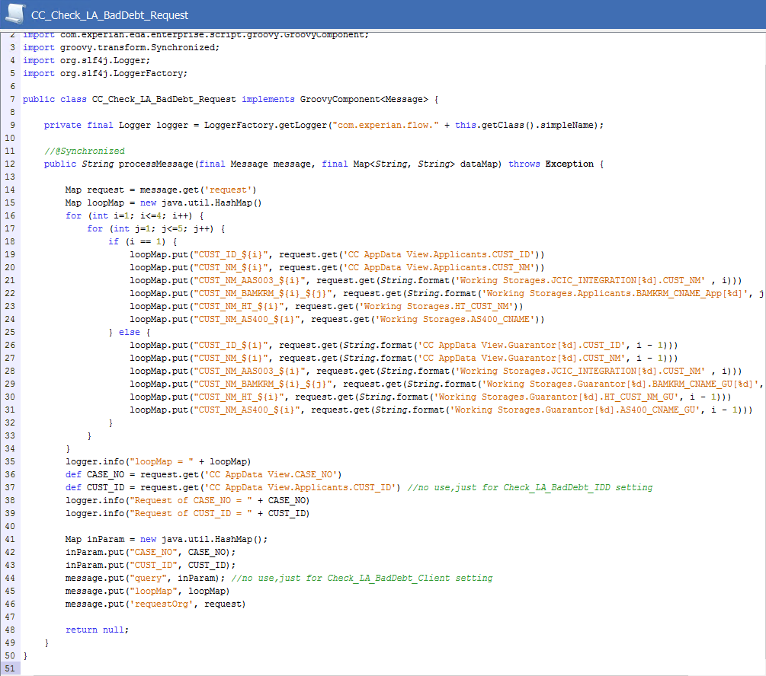
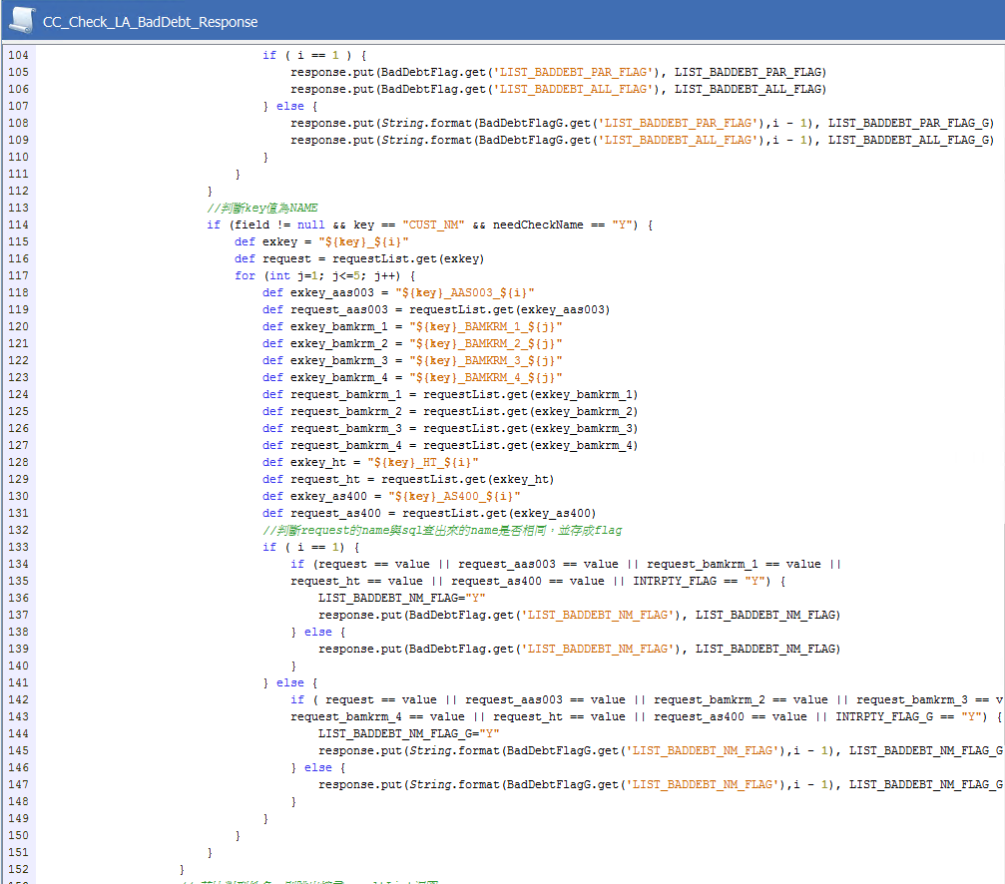
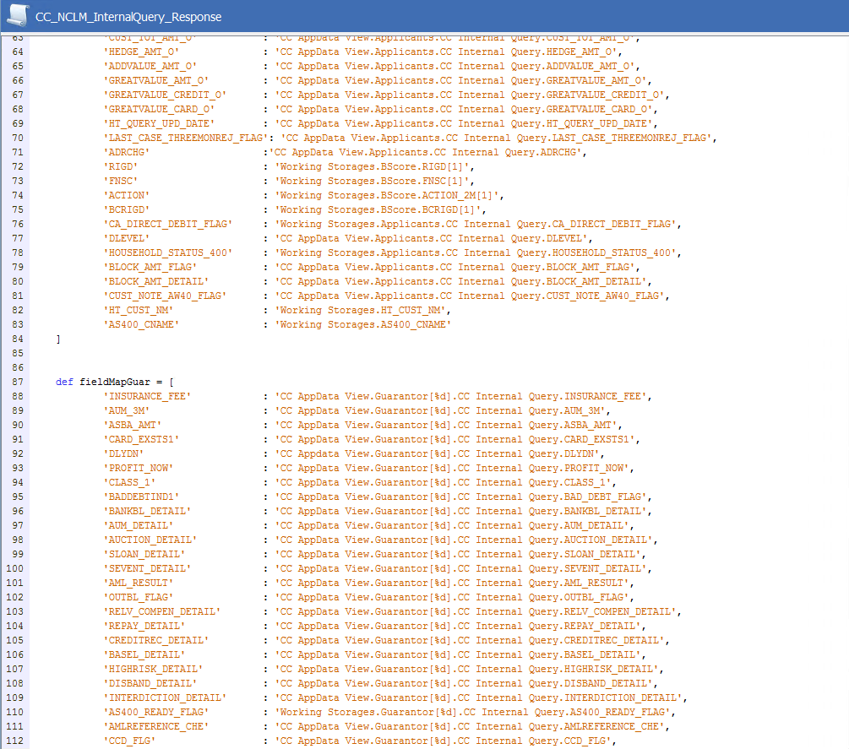
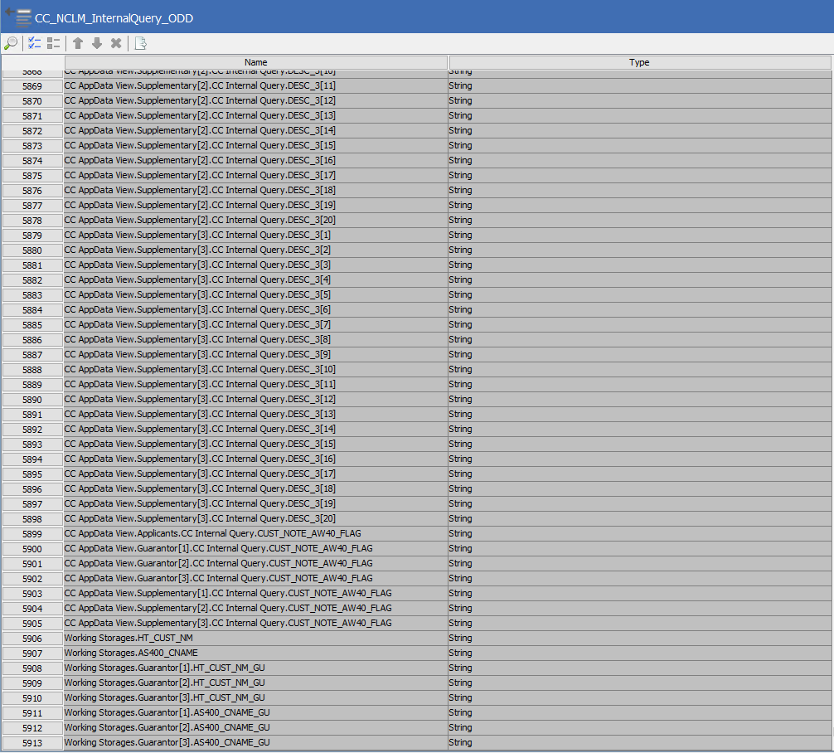
回過版清單
需求項目： | 需求三:大額轉呆
主流程：
Connectivity： | Check_LA_BadDebt_Response、Check_LA_BadDebt_Client2、Check_LA_BadDebt_Request、Check_LA_BadDebt_IDD、CC_Check_LA_BadDebt_IDD、CC_Check_LA_BadDebt_Request、CC_Check_LA_BadDebt_Client2、CC_Check_LA_BadDebt_Response、CC_NCLM_InternalQuery_ODD、CC_NCLM_InternalQuery_Client、CC_NCLM_InternalQuery_Response
Enrichment：
策略邏輯：
欄位變更(含暫存欄位)：
說明：

PL003
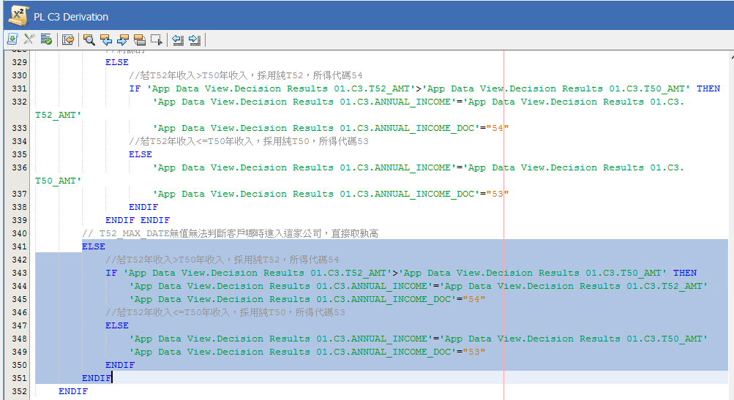
回過版清單
需求項目： | 需求七:調整C3收入認定，改為T50、T52孰高認定
主流程： | PL C3 Derivation
Connectivity：
Enrichment：
策略邏輯：
欄位變更(含暫存欄位)：
說明：

